Datos personales
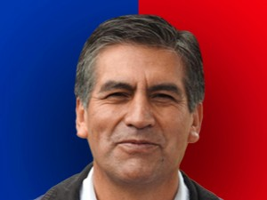

Nombres: | Luis Eucevio
Apellidos: | Reina Chamorro
Facebook: | https://www.facebook.com/LuisReinaCh/
Twitter: | @LuisReinaCh
Descripción:

